PUNTO 1
x | datos | n | 82
1 | 88.5 | xmin | 83.4 | clase | L inf | L sup | mi | fi | Fi | ri | Ri | %ri | %Ri
2 | 87.7 | xmax | 100.3 | 1 | 83 | 85.00 | 84.0 | 3 | 3 | 0.036585365854 | 0.036585365854 | 3.66 | 3.66
3 | 83.4 | ran | 16.9 | 2 | 85.00 | 87.00 | 86.0 | 4 | 7 | 0.048780487805 | 0.085365853659 | 4.88 | 8.54
4 | 86.7 | k | 7 | 3 | 87.00 | 89.00 | 88.0 | 18 | 25 | 0.21951219512 | 0.30487804878 | 21.95 | 30.49
5 | 87.5 | amp | 2.00 | 4 | 89.00 | 91.00 | 90.0 | 25 | 50 | 0.30487804878 | 0.60975609756 | 30.49 | 60.98
6 | 91.5 |  |  | 5 | 91.00 | 93.00 | 92.0 | 19 | 69 | 0.23170731707 | 0.84146341463 | 23.17 | 84.15
7 | 88.6 |  |  | 6 | 93.00 | 95.00 | 94.0 | 9 | 78 | 0.10975609756 | 0.9512195122 | 10.98 | 95.12
8 | 100.3 | media | 90.414634146 | 7 | 95.00 | 97.00 | 96.0 | 2 | 80 | 0.024390243902 | 0.9756097561 | 2.44 | 97.56
9 | 96.5 | mediana | 90.28 | 8 | 97.00 | 99.00 | 98.0 | 1 | 81 | 0.012195121951 | 0.98780487805 | 1.22 | 98.78
10 | 93.3 | moda | 90.076923077 | 9 | 99.00 | 101.00 | 100.0 | 1 | 82 | 0.012195121951 | 1 | 1.22 | 100
11 | 94.7 | varianza | 3.2422279507
12 | 91.1 | desv estandar | 1.8006187688
13 | 91
14 | 94.2
Polígono de Frecuencias
15 | 87.8
Histograma de Frecuencias Absolutas
16 | 89.9
17 | 88.3
18 | 87.6
19 | 84.3
20 | 86.7
21 | 84.3
22 | 86.7
23 | 88.2
24 | 90.8
25 | 88.3
26 | 98.8
27 | 94.2
28 | 92.7
29 | 93.2
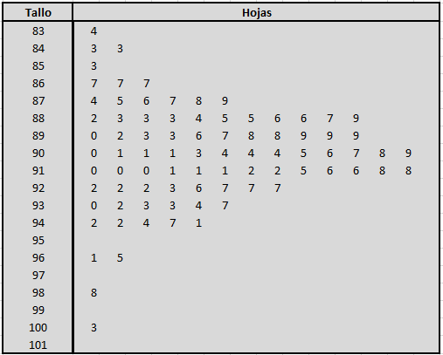
30 | 91
31 | 90.1
Ojiva de Frecuencias
32 | 93.4
33 | 88.5
34 | 90.1
35 | 89.2
36 | 88.3
37 | 85.3
38 | 87.9
39 | 88.6
40 | 90.9
41 | 89
42 | 96.1
43 | 93.3
44 | 91.8
45 | 92.3
46 | 90.4
47 | 90.1
48 | 93
49 | 88.7
50 | 89.9
51 | 89.8
52 | 89.6
53 | 87.4
54 | 88.4
55 | 88.9
56 | 91.2
57 | 89.3
58 | 94.4
59 | 92.7
60 | 91.8
61 | 91.6
62 | 90.4
63 | 91.1
64 | 92.6 |  | fa
65 | 89.8
66 | 90.6
67 | 91.1
68 | 90.4
69 | 89.3
70 | 89.7
71 | 90.3
72 | 91.6
73 | 90.5
74 | 93.7
75 | 92.7
76 | 92.2
77 | 92.2
78 | 91.2
79 | 91
80 | 92.2
81 | 90
82 | 90.7

PUNTO 2
x | datos | n | 70
1 | 1115 | xmin | 375 | clase | L inf | L sup | mi | fi | Fi | ri | Ri | %ri | %Ri
2 | 1567 | xmax | 2265 | 1 | 375 | 645.00 | 510.0 | 1 | 1 | 0.014285714286 | 0.014285714286 | 1.43 | 1.43
3 | 1223 | ran | 1890 | 2 | 645.00 | 915.00 | 780.0 | 8 | 9 | 0.11428571429 | 0.12857142857 | 11.43 | 12.86
4 | 1782 | k | 7 | 3 | 915.00 | 1185.00 | 1050.0 | 13 | 22 | 0.18571428571 | 0.31428571429 | 18.57 | 31.43
5 | 1055 | amp | 270.00 | 4 | 1185.00 | 1455.00 | 1320.0 | 14 | 36 | 0.2 | 0.51428571429 | 20 | 51.43
6 | 798 |  |  | 5 | 1455.00 | 1725.00 | 1590.0 | 16 | 52 | 0.22857142857 | 0.74285714286 | 22.86 | 74.29
7 | 1016 |  |  | 6 | 1725.00 | 1995.00 | 1860.0 | 13 | 65 | 0.18571428571 | 0.92857142857 | 18.57 | 92.86
8 | 2100 | media | 1416.4285714 | 7 | 1995.00 | 2265.00 | 2130.0 | 5 | 70 | 0.071428571429 | 1 | 7.14 | 100
9 | 910 | mediana | 1435.7142857
10 | 1501 | moda | 1563
11 | 1310 | varianza | 30525.931677
12 | 1883 | desv estandar | 174.71671837
13 | 375
14 | 1522
Histograma de Frecuencias Absolutas
Polígono de Frecuencias
15 | 1764
16 | 1020
17 | 1102
18 | 1594
19 | 1730
20 | 1238
21 | 1540
22 | 1203
23 | 2265
24 | 1792
25 | 1330
26 | 865
27 | 1605
28 | 2023
29 | 1102
Ojiva de Frecuencias
30 | 990
31 | 1502
32 | 1270
33 | 1910
34 | 1000
35 | 1608
36 | 2130
37 | 706
38 | 1315
39 | 1578
40 | 1468
41 | 1258
42 | 1015
43 | 1018
44 | 1820
45 | 1535
46 | 1421
47 | 2215
48 | 1269
49 | 758
50 | 1512
51 | 1315
52 | 845
53 | 1452
54 | 1940
55 | 1781
56 | 1109
57 | 785
58 | 1260
59 | 1416
60 | 1750
61 | 1085
62 | 1674
63 | 1890
64 | 1120
65 | 1750
66 | 1481
67 | 885
68 | 1888
69 | 1560
70 | 1642

